Hoja1
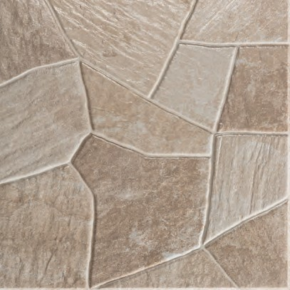
Tetuán Beige/ADZ 33,3X33,3 | 2

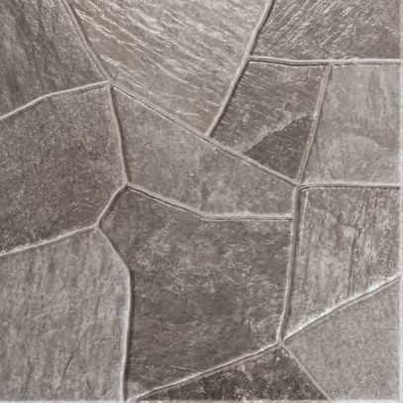
Tetuán Gris/ADZ | 3

